关系图
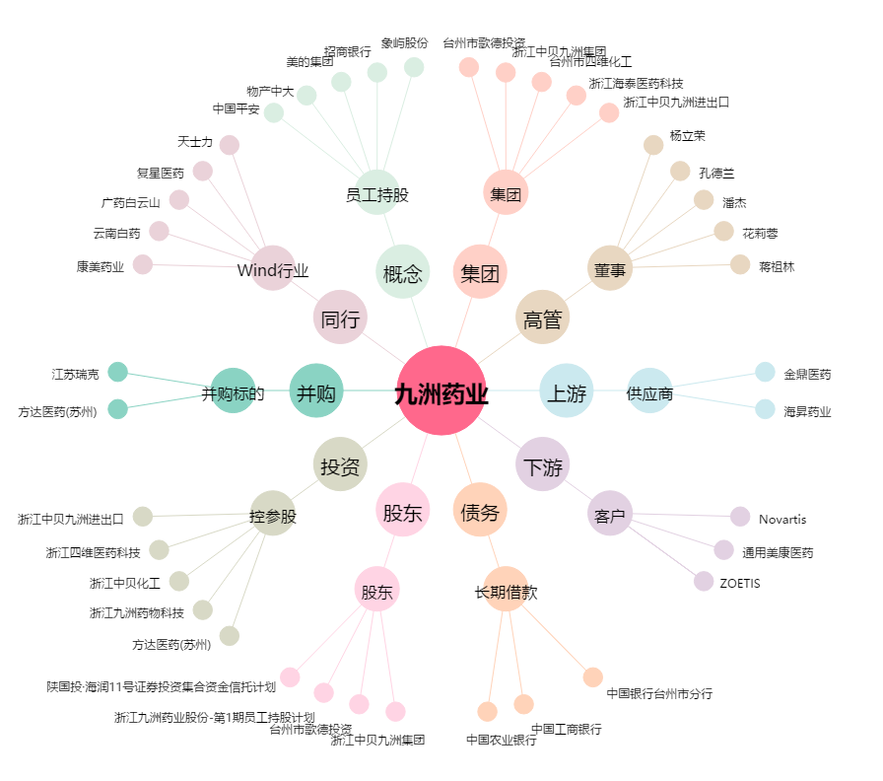
九洲药业[603456.SH] - 关系概览图

